Tabelle1
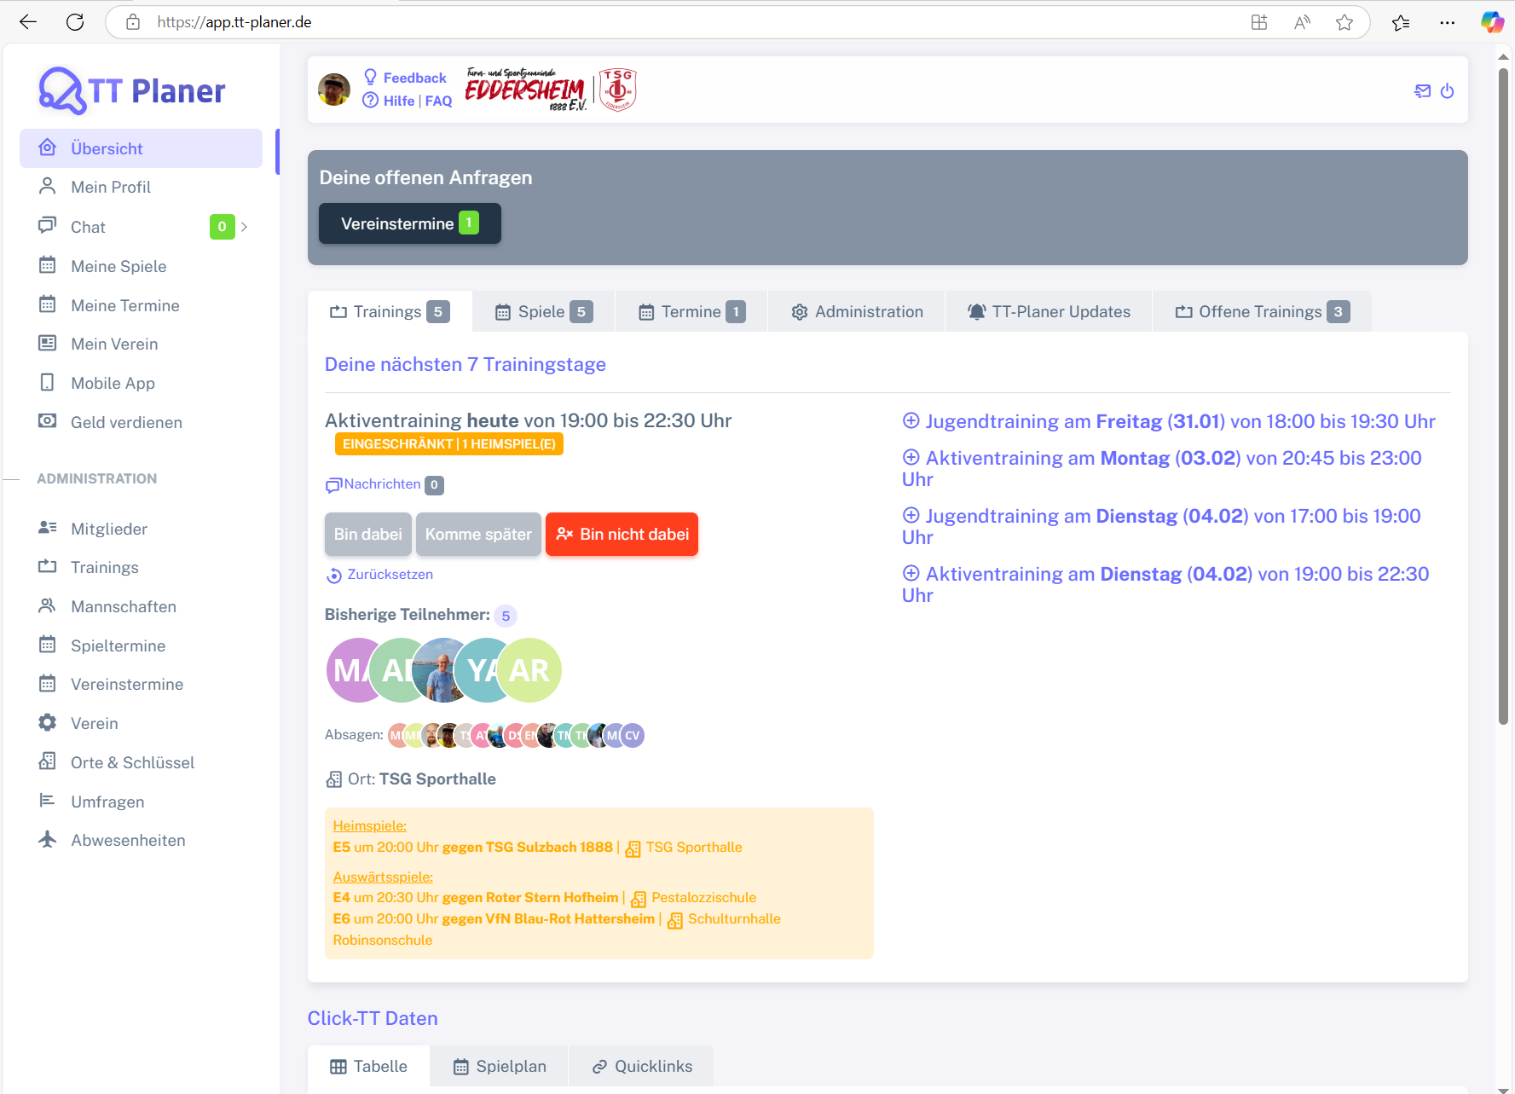
Chromium | Web | xpath=//*[@class='app-brand-link gap-2'] |  | xpath=//*[@class='menu-link']//div[contains(text(), 'Übersicht')] | xpath=//*[@class='menu-link']//div[contains(text(), 'Mein Profil')] | xpath=//*[@class='menu-link']//div[contains(text(), 'Chat')] | xpath=//*[@class='menu-link']//div[contains(text(), 'Meine Spiele')] | xpath=//*[@class='menu-link']//div[contains(text(), 'Meine Termine')] | xpath=//*[@class='menu-link']//div[contains(text(), 'Mein Verein')] | xpath=//*[@class='menu-link']//div[contains(text(), 'Mobile App')] | xpath=//*[@class='menu-link']//div[contains(text(), 'Geld verdienen')] | xpath=//*[@class='menu-link']//div[contains(text(), 'Mitglieder')] | xpath=//*[@class='menu-link']//div[contains(text(), 'Trainings')] | xpath=//*[@class='menu-link']//div[contains(text(), 'Mannschaften')] | xpath=//*[@class='menu-link']//div[contains(text(), 'Spieltermine')] | xpath=//*[@class='menu-link']//div[contains(text(), 'Vereinstermine')] | xpath=//*[@class='menu-link']//div[contains(text(), 'Verein')] | xpath=//*[@class='menu-link']//div[contains(text(), 'Orte und Schlüssel')] | xpath=//*[@class='menu-link']//div[contains(text(), 'Umfragen')] | xpath=//*[@class='menu-link']//div[contains(text(), 'Abwesenheiten')] |  |  |  |  |  | xpath=//*[@class='bx bx-power-off mr-5'] | Action
Pixel9Pro_API35 | Mobile | xpath=////android.view.View[@content-desc="logo"] | //android.view.View[@content-desc=""] | xpath=//android.view.View[@content-desc=" Übersicht"] | xpath=//android.view.View[@content-desc=" Mein Profil"] | xpath=//android.view.View[@content-desc=" Chat 0"] | xpath=//android.view.View[@content-desc=" Meine Spiele"] | xpath=//android.view.View[@content-desc=" Meine Termine"] | xpath=//android.view.View[@content-desc=" Mein Verein"] | xpath=//android.view.View[@content-desc=" Mobile App"] | xpath= | xpath=//android.view.View[@content-desc=" Mitglieder"] | xpath=//android.view.View[@content-desc=" Trainings"] | xpath=//android.view.View[@content-desc=" Mannschaften"] | xpath=//android.view.View[@content-desc=" Spieltermine"] | xpath=//android.view.View[@content-desc=" Vereinstermine"] | xpath=//android.view.View[@content-desc=" Verein"] | xpath=//android.view.View[@content-desc=" Orte & Schlüssel"] | xpath=//android.view.View[@content-desc=" Umfragen"] | xpath=(//android.widget.ListView/android.view.View/android.view.View[@content-desc=" Abwesenheiten"]) | xpath= | xpath= | xpath= | xpath=//android.widget.Button[@text=" aktiv"] | xpath=//android.webkit.WebView/android.view.View[1]/android.view.View3]/android.widget.ListView/android.view.View[2]//android.widget.TextView | xpath=//android.webkit.WebView/android.view.View[1]/android.view.View3]/android.widget.ListView/android.view.View[3]//android.widget.TextView | Action
Record / Control | Modus | lnkTTPlaner | butCollapseMenu | menUebersicht | menMeinProfil | menChat | menMeineSpiele | menMeineTermine | menMeinVerein | menMobileApp | menGeldVerdienen | menMitglieder | menTrainings | menMannschaften | menSpieltermine | menVereinstermine | menVerein | menOrteUndSchluessel | menUmfragen | menAbwesenheiten | lnkFeedback | lnkHilfe | lnkFaq | butNotifications | icoKontakt | icoAbmelden | Action
Check defaults | <CHK> | <ENABLED> |  | <ENABLED> |  |  |  |  |  |  |  |  |  |  |  |  |  |  |  |  | <ENABLED> | <ENABLED> | <ENABLED> |  | <ENABLED> | <ENABLED> | <NOP>
Logoff | <SET> |  |  |  |  |  |  |  |  |  |  |  |  |  |  |  |  |  |  |  |  |  |  |  |  | X | <NOP>
Link TTPlaner Home | <SET> | X |  |  |  |  |  |  |  |  |  |  |  |  |  |  |  |  |  |  |  |  |  |  |  |  | <NOP>
Menueauswahl Überblick | <SET> |  |  | X |  |  |  |  |  |  |  |  |  |  |  |  |  |  |  |  |  |  |  |  |  |  | <NOP>
Menueauswahl Mein Profil | <SET> |  |  |  | X |  |  |  |  |  |  |  |  |  |  |  |  |  |  |  |  |  |  |  |  |  | <NOP>
Menueauswahl Chat | <SET> |  |  |  |  | X |  |  |  |  |  |  |  |  |  |  |  |  |  |  |  |  |  |  |  |  | <NOP>
Menueauswahl Meine Spiele | <SET> |  |  |  |  |  | X |  |  |  |  |  |  |  |  |  |  |  |  |  |  |  |  |  |  |  | <NOP>
Menueauswahl Meine Termine | <SET> |  |  |  |  |  |  | X |  |  |  |  |  |  |  |  |  |  |  |  |  |  |  |  |  |  | <NOP>
Menueauswahl Mein Verein | <SET> |  |  |  |  |  |  |  | X |  |  |  |  |  |  |  |  |  |  |  |  |  |  |  |  |  | <NOP>
Menueauswahl Mobile App | <SET> |  |  |  |  |  |  |  |  | X |  |  |  |  |  |  |  |  |  |  |  |  |  |  |  |  | <NOP>
Menueauswahl Geld verdienen | <SET> |  |  |  |  |  |  |  |  |  | X |  |  |  |  |  |  |  |  |  |  |  |  |  |  |  | <NOP>
Menueauswahl Mitglieder | <SET> |  |  |  |  |  |  |  |  |  |  | X |  |  |  |  |  |  |  |  |  |  |  |  |  |  | <NOP>
Menueauswahl Trainings | <SET> |  |  |  |  |  |  |  |  |  |  |  | X |  |  |  |  |  |  |  |  |  |  |  |  |  | <NOP>
Menueauswahl Mannschaften | <SET> |  |  |  |  |  |  |  |  |  |  |  |  | X |  |  |  |  |  |  |  |  |  |  |  |  | <NOP>
Menueauswahl Spieltermine | <SET> |  |  |  |  |  |  |  |  |  |  |  |  |  | X |  |  |  |  |  |  |  |  |  |  |  | <NOP>
Menueauswahl Vereinstermine | <SET> |  |  |  |  |  |  |  |  |  |  |  |  |  |  | X |  |  |  |  |  |  |  |  |  |  | <NOP>
Menueauswahl Verein | <SET> |  |  |  |  |  |  |  |  |  |  |  |  |  |  |  | X |  |  |  |  |  |  |  |  |  | <NOP>
Menueauswahl Orte und Schlüssel | <SET> |  |  |  |  |  |  |  |  |  |  |  |  |  |  |  |  | X |  |  |  |  |  |  |  |  | <NOP>
Menueauswahl Umfragen | <SET> |  |  |  |  |  |  |  |  |  |  |  |  |  |  |  |  |  | X |  |  |  |  |  |  |  | <NOP>
Menueauswahl Abwesenheiten | <SET> |  |  |  |  |  |  |  |  |  |  |  |  |  |  |  |  |  |  | X |  |  |  |  |  |  | <NOP>

